차감상계
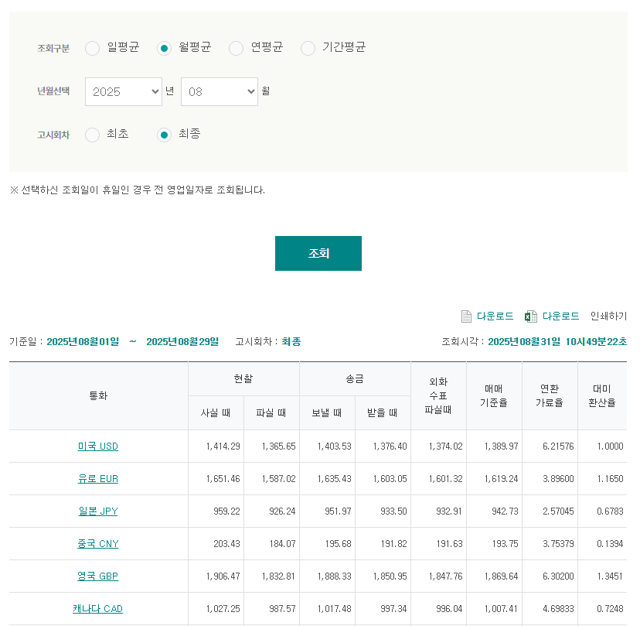
8월 차감 건
SHPR | HBL | 고객명 | 상세 | 처리방법 | 통화 | 금액
운우 | PDE250046936 | 이정민 | 파손보상 지원 | 차감 | KRW | 77,500
운우 | PDE250045939 | 손유성 | 파손보상 지원 | 차감 | KRW | 43,700
운우 | PDE250047613 | 김찬영 | 파손보상 지원 | 차감 | KRW | 43,100
운우 | PDE250049225 | 김유진 | 파손보상 지원 | 차감 | KRW | 13,000
운우 | PDE250049733 | 박재효 | 파손보상 지원 | 차감 | KRW | 59,800
운우 | PDE250050910 | 임지혜 | 파손보상 지원 | 차감 | KRW | 54,400
 |  |  |  |  |  | 291,500
 |  |  |  |  |  | -₩291,500

MRN_2025.08

 |  |  |  |  |  |  | 1619.24
업체명 | HAWB No | MRN | MAWB No | CODE | 금액 (EUR) | 금액 (USD)

 | SUM |  |  |  | € -

 |  |  |  |  |  | ₩-

 |  |  |  |  |  | -₩291,500

